关系图
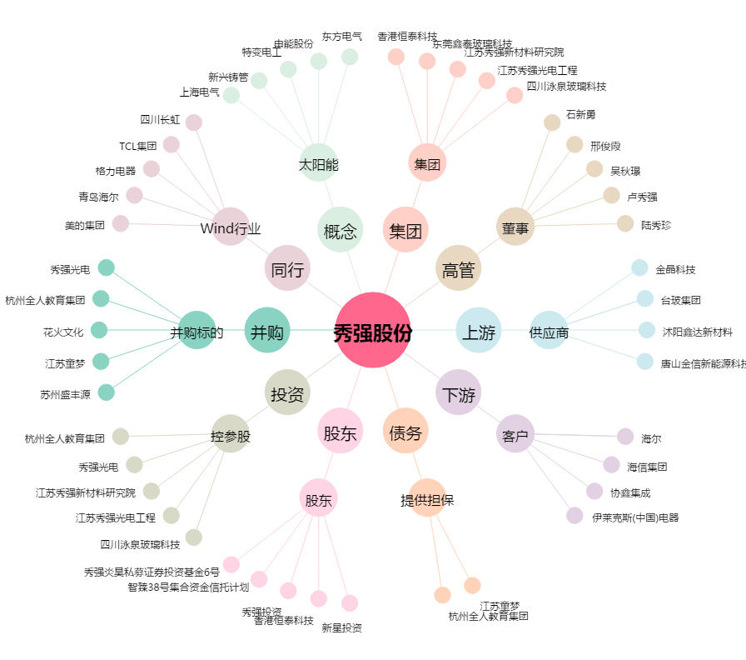
秀强股份[300160.SZ] - 关系概览图

